ER図
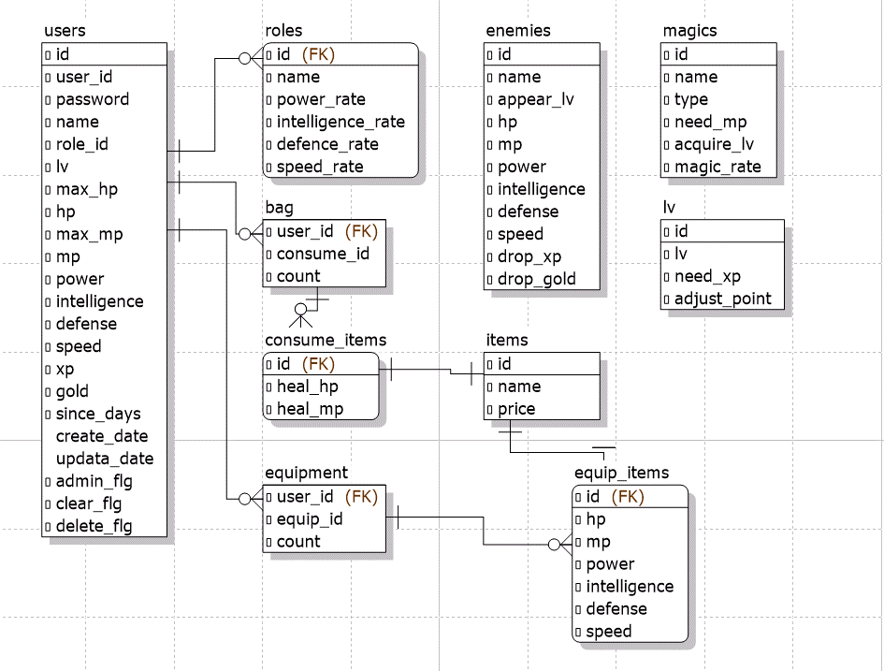
ER図 | 最終編集日 | 2020-02-12
 | 最終編集者 | 近藤

ER図

